동복
중산고 교복 사양서 [동복]

품목 | 도식화 | 색상 및 원단 | 디자인
자켓 | 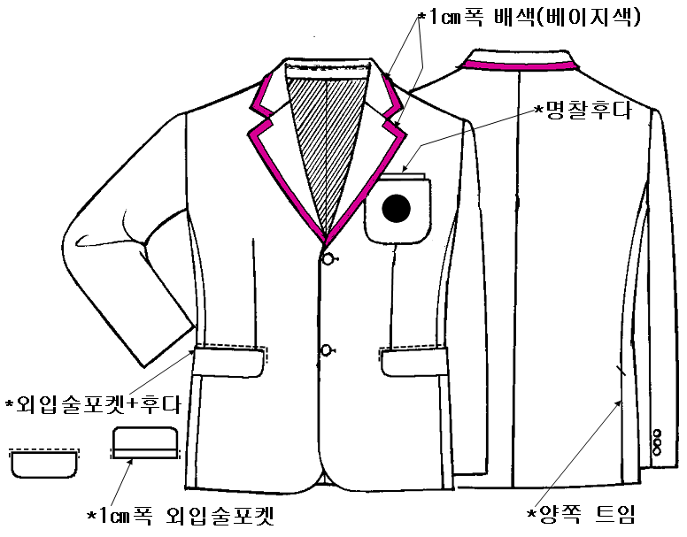 | ·색상: 곤색/베이지색 ·혼용률: W60T37U3 | ·테일러드 카라 ·앞단추: 20㎜ 2개 ·소매단추: 15㎜ 3개씩 ·마크: 포켓중앙 ·위포켓: 아웃포켓 ·아래포켓: 외입술 후다포켓 ·뒤 양쪽 트임 ·명찰후다 있음
와이셔츠 넥타이 | 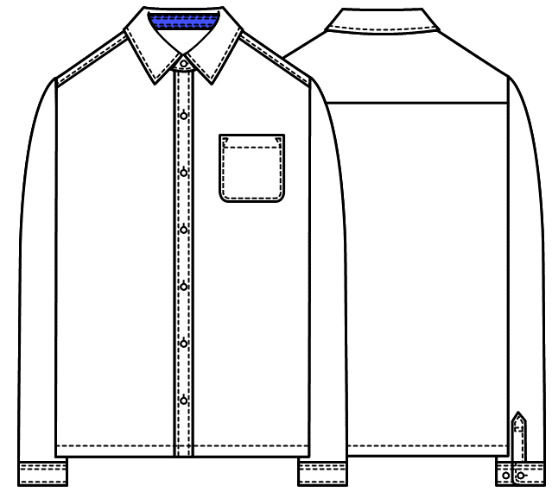 | <와이셔츠> ·색상: 흰색/곤색 ·혼용률: T65C35 <넥타이> ·색상: 곤색 ·혼용률: W60T37U3 | <와이셔츠> ·와이셔츠 카라 ·밴드안쪽,커프스안쪽 곤색 배색 ·앞단추: 11㎜ 7개 ·소매단추: 11㎜ 2개씩 <넥타이> ·끈조절 넥타이
니트조끼 | 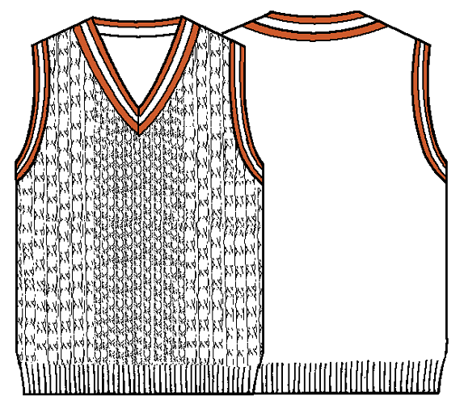 | ·색상: 아이보리색/베이지색 ·혼용률: W50A50 | ·몸판 컴퓨터 꽈배기 ·네크라인, 암홀 배색2줄
바지 | 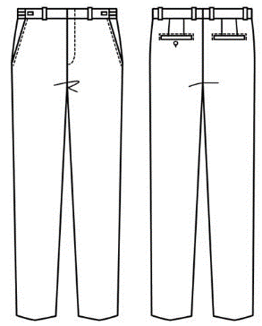 | ·색상: 베이지색 ·혼용률: W60T37U3 | ·바지통: 7.5인치 ·허리조절기

하복
중산고 교복 사양서 [하복]

품목 | 도식화 | 색상 및 원단 | 디자인
생활복 | 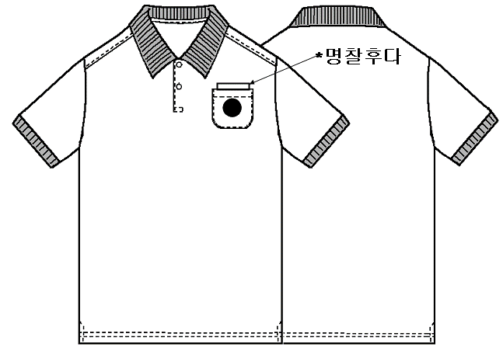 | ·색상: 흰색/곤색 ·혼용률: P100 | ·마크: 포켓중앙 ·앞단추: 11㎜ 3개 ·카라/소매 곤색시보리 ·앞단작 안쪽 곤색배색 옆트임 안쪽 곤색배색 ·명찰후다 있음
반바지 | 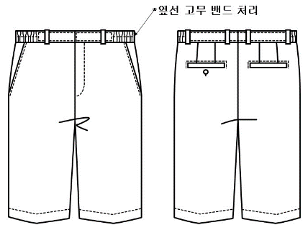 | ·색상: 곤색 ·혼용률: T93U7 | ·쿨스판 반바지 ·바지부리: 10인치 ·밑단 스티치 ·허리 옆선 고무밴드
바지 |  | ·색상: 곤색 ·혼용률: T93U7 | ·바지통: 7.5인치 ·허리조절기

기타
1) 교표

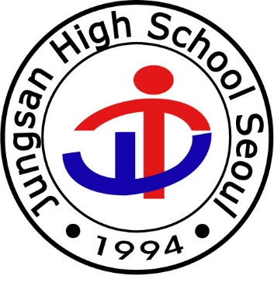


<동복 자켓 교표> | <하복 생활복 상의 교표>
(교복 자켓과 동일 색상 바탕에 금색 테두리와 글씨) | (흰색바탕에 검은색글씨)

2) 단추

3) 이름표
7cm
2.5
cm
홍길동

